상품제안서
접이식 골프 항공커버 GB_M200 | 상품코드: F10062

 |  |  |  |  |  |  | 02-412-0044 | www.easy1.co.kr
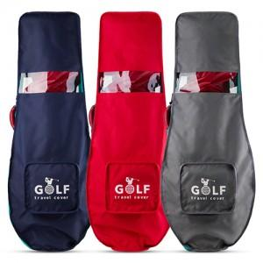

【상세/제작정보】 | ★해당제품 인쇄시 벌크로 출고됩니다.

【인쇄/포장옵션】 | 실크 / 포장불가능

【공급단가】 | 수량 | 100~ | 300~ | 500~ | 1,000~ | 3,000~
*VAT별도 | 단가 | 16,640원 | 16,380원 | 16,000원 | 15,360원 | 14,720원

【상품 URL】 | http://www.easy1.co.kr/src/goods_detail.php?gdno=10062

